גיליון1
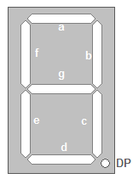
0 | 1 | 0 | 0 | 0 | 0 | 0 | 0 | 0x02
1 | 1 | 0 | 1 | 1 | 0 | 1 | 0 | 0x5b
1 | 1 | 1 | 1 | 0 | 0 | 1 | 0 | 0x4f
0 | 1 | 1 | 0 | 0 | 1 | 1 | 0 | 0xce
1 | 0 | 1 | 1 | 0 | 1 | 1 | 0 | 0x6d
1 | 0 | 1 | 1 | 1 | 1 | 1 | 0 | 0x7d
1 | 1 | 1 | 0 | 0 | 0 | 0 | 0 | 0x07
1 | 1 | 1 | 1 | 1 | 1 | 1 | 1 | 0xff
1 | 1 | 1 | 1 | 0 | 1 | 1 | 1 | 0xef

